Sheet1
 |  |  |  |  |  |  |  |  |  |  | C4
 |  |  | 测 量 放 样 记 录

工程名称 |  |  |  | 温州市瓯江口新区一期市政工程PPP项目（瓯扬河、滨水北路和跨海一路等）一河八路十二桥工程 |  |  |  |  | 上海建工集团股份有限公司
放样部位（桩号） |  |  |  | 跨海一路中面层（K2+720~K2+883.312） |  |  |  |  | 2018-03-23
原施测人 |  |  |  | 李璐 |  |  |  |  | 陈赛美
测量放样情况（示意图） |  | 测站点 |  |  |  | KZD1 |  | 后视点
 |  | 测站点坐标 |  |  |  | x=525689.171 |  | 后视点坐标
 |  |  |  |  |  | y=3091975.207
 |  | 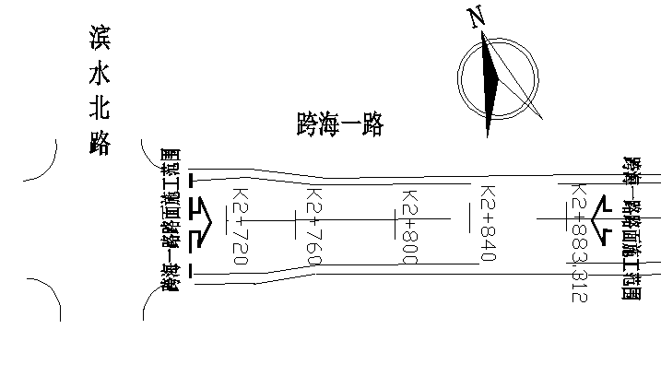

 |  | 测点 |  |  |  | 设计坐标 |  | 高程 |  | 放样坐标 | 高程
 |  | K2720.000 |  |  | X | 3091370.285 |  |  |  | 3091370.287 |  | 0.002 | 3091826.855
 |  |  |  |  | Y | 527578.481 |  |  |  | 527578.479 |  | -0.002 | 526796.325
 |  | 左4m |  |  | X | 3091372.675 |  |  |  | 3091372.674 |  | -0.001
 |  |  |  |  | Y | 527575.273 |  |  |  | 527575.275 |  | 0.002
 |  | 右4m |  |  | X | 3091367.896 |  |  |  | 3091367.896 |  | 0.000
 |  |  |  |  | Y | 527581.689 |  |  |  | 527581.686 |  | -0.003
 |  | 左19m |  |  | X | 3091381.635 |  |  |  | 3091381.633 |  | -0.002
 |  |  |  |  | Y | 527563.243 |  |  |  | 527563.243 |  | 0.000
 |  | 右19m |  |  | X | 3091358.936 |  |  |  | 3091358.938 |  | 0.002
 |  |  |  |  | Y | 527593.719 |  |  |  | 527593.721 |  | 0.002
 |  | K2820.000 |  |  | X | 3091450.483 |  |  |  | 3091450.486 |  | 0.003
 |  |  |  |  | Y | 527638.216 |  |  |  | 527638.218 |  | 0.002
 |  | 左4m |  |  | X | 3091452.873 |  |  |  | 3091452.872 |  | -0.001
 |  |  |  |  | Y | 527635.008 |  |  |  | 527635.011 |  | 0.003
 |  | 右4m |  |  | X | 3091448.094 |  |  |  | 3091448.096 |  | 0.002
 |  |  |  |  | Y | 527641.424 |  |  |  | 527641.423 |  | -0.001
 |  | 左15.5m |  |  | X | 3091459.742 |  |  |  | 3091459.740 |  | -0.002
 |  |  |  |  | Y | 527625.786 |  |  |  | 527625.784 |  | -0.002
放样 依据 |  | 根据图号LM-06测量放样，符合设计规范要求

备 注

 | 观测： |  |  |  |  | 放样： | 计算： |  | 施工项目部技术负责人：

 |  |  |  |  |  |  |  |  |  |  | C4
 |  |  | 测 量 放 样 记 录

工程名称 |  |  |  | 温州市瓯江口新区一期市政工程PPP项目（瓯扬河、滨水北路和跨海一路等）一河八路十二桥工程 |  |  |  |  | 上海建工集团股份有限公司
放样部位（桩号） |  |  |  | 跨海一路中面层（K2+720~K2+883.312） |  |  |  |  | 2018-03-23
原施测人 |  |  |  | 李璐 |  |  |  |  | 陈赛美
测量放样情况（示意图） |  | 测站点 |  |  |  | KZD1 |  | 后视点
 |  | 测站点坐标 |  |  |  | x=525689.171 |  | 后视点坐标
 |  |  |  |  |  | y=3091975.207

 |  | 测点 |  |  |  | 设计坐标 |  | 高程 |  | 放样坐标 | 高程
 |  | 右15.5m |  |  | X | 3091441.224 |  |  |  | 3091441.223 |  | -0.001 | 3091826.855
 |  |  |  |  | Y | 527650.647 |  |  |  | 527650.646 |  | -0.001 | 526796.325
 |  | K2883.312 |  |  | X | 3091501.258 |  |  |  | 3091501.256 |  | -0.002
 |  |  |  |  | Y | 527676.036 |  |  |  | 527676.035 |  | -0.001
 |  | 左4m |  |  | X | 3091510.517 |  |  |  | 3091510.518 |  | 0.001
 |  |  |  |  | Y | 527663.605 |  |  |  | 527663.604 |  | -0.001
 |  | 右4m |  |  | X | 3091491.999 |  |  |  | 3091491.999 |  | 0.000
 |  |  |  |  | Y | 527688.467 |  |  |  | 527688.464 |  | -0.003
 |  | 左15.5m |  |  | X | 3091510.517 |  |  |  | 3091510.514 |  | -0.003
 |  |  |  |  | Y | 527663.605 |  |  |  | 527663.608 |  | 0.003
 |  | 右15.5m |  |  | X | 3091491.999 |  |  |  | 3091491.997 |  | -0.002
 |  |  |  |  | Y | 527688.467 |  |  |  | 527688.468 |  | 0.001
 |  |  |  |  |  |  |  |  |  |  |  | 0.002
 |  |  |  |  |  |  |  |  |  |  |  | 0.000
 |  |  |  |  |  |  |  |  |  |  |  | 0.003
 |  |  |  |  |  |  |  |  |  |  |  | -0.002
 |  |  |  |  |  |  |  |  |  |  |  | 0.000
 |  |  |  |  |  |  |  |  |  |  |  | -0.003
放样 依据 |  | 根据图号LM-06测量放样，符合设计规范要求

备 注

 | 观测： |  |  |  |  | 放样： | 计算： |  | 施工项目部技术负责人：

